手順書_はじめに
 |  |  |  | C1.0 |  |  |  |  |  |  |  | C2.0 | EOL
 | ヒートマップ 4.1.0 ＞ 手順書 ＞ はじめに

 |  | このワークブックは？

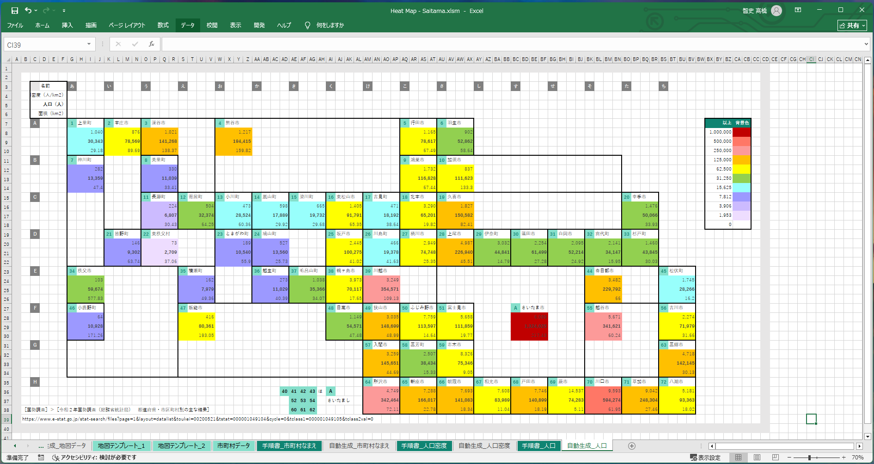

 |  |  | 👆 | いわゆるヒートマップですが、その地図の部分を編集できるようにしたツールです。
 |  |  |  | 強くデフォルメした地図を用意できることで、現場での暗記力、判断速度を補うことを狙うものです。

 |  | 手順１

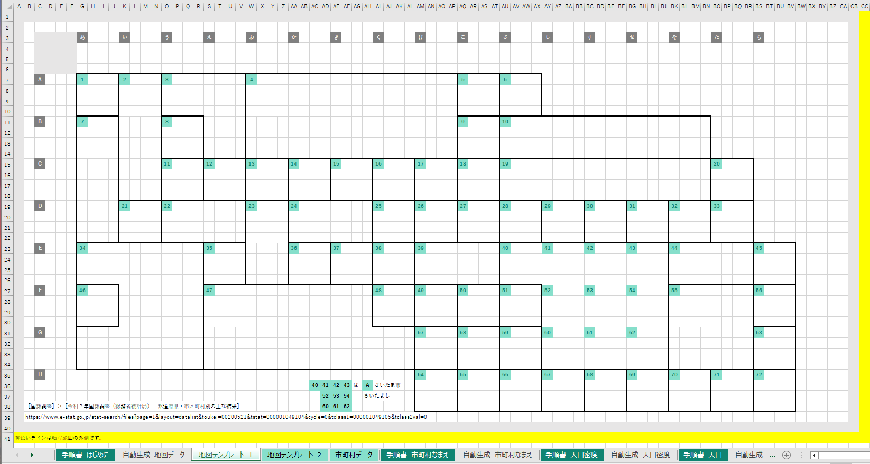

 |  |  |  |  | ［地図テンプレート_1］ |  |  |  |  | ワークシートを編集して地図をお絵描きしてください。

 |  |  |  |  | このとき、
 |  |  |  |  |  |  | 1
 |  |  |  |  | をコピー貼り付けして、非公式市区町村番号（InformalCityId）を任意に付けて置いていってください。背景色、文字色で認識します。

 |  |  | 内容は、既存のワークシートを参考にしてください。
 |  |  | ワークシートの _1 の部分を変えて最大１０シートまで対応することができます。

 |  | 手順２

 |  |  | 👇 | 作った |  | ［地図テンプレート_n］ |  |  |  |  | ワークシートのシート名を入力してください。
 |  |  |  | １０件まで対応します。
 |  |  |  | ワークシート名 |  |  |  |  |  |  |  | 範囲
R1.1.0 |  |  | 1 | 地図テンプレート_1 |  |  |  |  |  |  |  | A1:BT53
 |  |  |  | ワークシート名 |  |  |  |  |  |  |  | 範囲
R1.2.0 |  |  | 2 | 地図テンプレート_2 |  |  |  |  |  |  |  | A1:BT53
 |  |  |  | ワークシート名 |  |  |  |  |  |  |  | 範囲
R1.3.0 |  |  | 3
 |  |  |  | ワークシート名 |  |  |  |  |  |  |  | 範囲
R1.4.0 |  |  | 4
 |  |  |  | ワークシート名 |  |  |  |  |  |  |  | 範囲
R1.5.0 |  |  | 5
 |  |  |  | ワークシート名 |  |  |  |  |  |  |  | 範囲
R1.6.0 |  |  | 6
 |  |  |  | ワークシート名 |  |  |  |  |  |  |  | 範囲
R1.7.0 |  |  | 7
 |  |  |  | ワークシート名 |  |  |  |  |  |  |  | 範囲
R1.8.0 |  |  | 8
 |  |  |  | ワークシート名 |  |  |  |  |  |  |  | 範囲
R1.9.0 |  |  | 9
 |  |  |  | ワークシート名 |  |  |  |  |  |  |  | 範囲
R1.10.0 |  |  | 10

 |  | 手順２

 |  |  |  |  | ［市町村データ］ |  |  | ワークシートを頑張って入力してください。コピー貼り付けと手調整の能力が試されます。

 |  |  | 既存のワークシートを参考にしてください。

 |  |  | TIPS |  | この表は［なまえ］列で昇順ソートすると、［InformalCityId］を逆引きするのに便利です。

 |  | 手順３

 |  |  | 👇 | 以下のボタンを押してください。

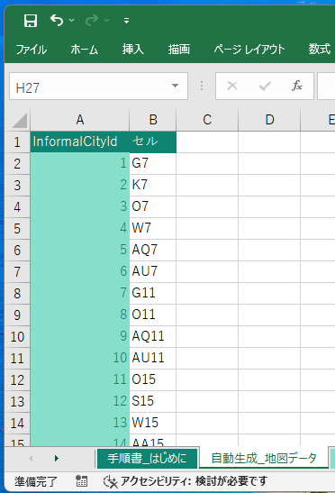

 |  |  |  |  | ［自動生成_地図データ］ |  |  |  |  | ワークシートが自動生成されます。これは後でヒートマップを自動生成するときに使われます。

 |  | 手順４

 |  |  | 引き続き、
 |  |  |  | ■ | ［手順書_市町村なまえ］ |  |  |  |  | ワークシート
 |  |  |  | ■ | ［手順書_人口密度］ |  |  |  | ワークシート
 |  |  |  | ■ | ［手順書_人口］ |  |  | ワークシート
 |  |  | を読んでください。

 | 以上
EOF

市町村データ
※ヘッダーは１行になるよう手調整してください。A列の名前は［InformalCityId］にしてください。
［埼玉県新座市］＞［令和7年 町・丁目別世帯・人口］
https://www.city.niiza.lg.jp/site/toukei/jinko-r7.html
［郵便局］＞［埼玉県］＞［新座市の郵便番号一覧］
https://www.post.japanpost.jp/cgi-zip/zipcode.php?pref=11&city=1112300&cmp=1&mode=list&addr=
［埼玉県新座市］＞［〔１〕 土地・気象］＞［5 地域別面積］
https://www.city.niiza.lg.jp/uploaded/attachment/66471.pdf
InformalCityId | 元データSort | 名前 | なまえ | 人口（人） | 世帯数 | 郵便番号 | 面積（ha） | 人口密度（人/ha）
J | 4 | あたご | あたご | 1476 | 730 | 352-0021 | 55.6 | 26.5
34 | 1 | あたご1 | あたご1 | 125 | 67 |  | 15.9 | 7.9
33 | 2 | あたご2 | あたご2 | 137 | 52 |  | 15.9 | 8.6
32 | 3 | あたご3 | あたご3 | 1214 | 611 |  | 23.8 | 51
T | 10 | 池田 | いけだ | 3138 | 1448 | 352-0015 | 55.3 | 56.7
62 | 5 | 池田1 | いけだ1 | 12 | 11 |  | 9.9 | 1.2
63 | 6 | 池田2 | いけだ2 | 226 | 114 |  | 11.9 | 19
64 | 7 | 池田3 | いけだ3 | 599 | 278 |  | 12 | 49.9
65 | 8 | 池田4 | いけだ4 | 1123 | 506 |  | 13.5 | 83.2
66 | 9 | 池田5 | いけだ5 | 1178 | 539 |  | 8 | 147.3
P | 16 | 石神 | いしがみ | 9311 | 4250 | 352-0033 | 77.9 | 119.5
59 | 11 | 石神1 | いしがみ1 | 1529 | 742 |  | 18.7 | 81.8
68 | 12 | 石神2 | いしがみ2 | 1894 | 796 |  | 15.5 | 122.2
67 | 13 | 石神3 | いしがみ3 | 2169 | 1049 |  | 13.7 | 158.3
58 | 14 | 石神4 | いしがみ4 | 1686 | 745 |  | 18 | 93.7
44 | 15 | 石神5 | いしがみ5 | 2033 | 918 |  | 12 | 169.4
E | 22 | 大和田 | おおわだ | 9278 | 4328 | 352-0004 | 178.2 | 52.1
18 | 17 | 大和田1 | おおわだ1 | 3836 | 1824 |  | 54 | 71
17 | 18 | 大和田2 | おおわだ2 | 156 | 89 |  | 29.7 | 5.3
16 | 19 | 大和田3 | おおわだ3 | 26 | 13 |  | 30.7 | 0.8
8 | 20 | 大和田4 | おおわだ4 | 1352 | 654 |  | 36.8 | 36.7
9 | 21 | 大和田5 | おおわだ5 | 3908 | 1748 |  | 27 | 144.7
U | 26 | 片山 | かたやま | 7510 | 3257 | 352-0025 | 73 | 102.9
69 | 23 | 片山1 | かたやま1 | 2365 | 1069 |  | 23 | 102.8
70 | 24 | 片山2 | かたやま2 | 1327 | 601 |  | 18 | 73.7
71 | 25 | 片山3 | かたやま3 | 3818 | 1587 |  | 32 | 119.3
B | 30 | 北野 | きたの | 7064 | 3601 | 352-0003 | 64 | 110.4
11 | 27 | 北野1 | きたの1 | 816 | 444 |  | 24 | 34
10 | 28 | 北野2 | きたの2 | 2791 | 1280 |  | 21 | 132.9
4 | 29 | 北野3 | きたの3 | 3457 | 1877 |  | 19 | 181.9
W | 37 | 栗原 | くりはら | 13621 | 7355 | 352-0035 | 88.4 | 154.1
77 | 31 | 栗原1 | くりはら1 | 3350 | 1548 |  | 21.9 | 153
78 | 32 | 栗原2 | くりはら2 | 920 | 440 |  | 10 | 92
79 | 33 | 栗原3 | くりはら3 | 2061 | 1036 |  | 15 | 137.4
82 | 34 | 栗原4 | くりはら4 | 2036 | 1083 |  | 13 | 156.6
81 | 35 | 栗原5 | くりはら5 | 2661 | 1613 |  | 14.5 | 183.5
80 | 36 | 栗原6 | くりはら6 | 2593 | 1635 |  | 14 | 185.2
Q | 43 | 栄 | さかえ | 9403 | 4762 | 352-0014 | 68 | 138.3
49 | 38 | 栄1 | さかえ1 | 849 | 467 |  | 10 | 84.9
50 | 39 | 栄2 | さかえ2 | 2229 | 992 |  | 15 | 148.6
51 | 40 | 栄3 | さかえ3 | 1839 | 953 |  | 13 | 141.5
52 | 41 | 栄4 | さかえ4 | 1835 | 1027 |  | 13.5 | 135.9
53 | 42 | 栄5 | さかえ5 | 2651 | 1323 |  | 16.5 | 160.7
R | 47 | 新堀 | しんぼり | 10458 | 5364 | 352-0032 | 78 | 134.1
56 | 44 | 新堀1 | しんぼり1 | 3429 | 1585 |  | 29 | 118.2
55 | 45 | 新堀2 | しんぼり2 | 3856 | 1981 |  | 29 | 133
54 | 46 | 新堀3 | しんぼり3 | 3173 | 1798 |  | 20 | 158.7
I | 50 | 菅沢 | すがさわ | 1453 | 692 | 352-0017 | 82.1 | 17.7
25 | 48 | 菅沢1 | すがさわ1 | 460 | 202 |  | 39.6 | 11.6
24 | 49 | 菅沢2 | すがさわ2 | 993 | 490 |  | 42.5 | 23.4
S | 56 | 道場 | どうじょう | 1615 | 772 | 352-0024 | 42.6 | 37.9
61 | 54 | 道場1 | どうじょう1 | 1024 | 496 |  | 16.8 | 61
60 | 55 | 道場2 | どうじょう2 | 591 | 276 |  | 25.8 | 22.9
C | 53 | 東北 | とおほく | 8135 | 4493 | 352-0001 | 51 | 159.5
5 | 51 | 東北1 | とおほく1 | 1952 | 1026 |  | 11 | 177.5
6 | 52 | 東北2 | とおほく2 | 6183 | 3467 |  | 40 | 154.6
D | 59 | 中野 | なかの | 583 | 285 | 352-0005 | 73.7 | 7.9
15 | 57 | 中野1 | なかの1 | 388 | 213 |  | 33.7 | 11.5
7 | 58 | 中野2 | なかの2 | 195 | 72 |  | 40 | 4.9
A | 63 | 新座 | にいざ | 7791 | 4202 | 352-0006 | 47 | 165.8
3 | 60 | 新座1 | にいざ1 | 1350 | 684 |  | 8 | 168.8
2 | 61 | 新座2 | にいざ2 | 2439 | 1132 |  | 14 | 174.2
1 | 62 | 新座3 | にいざ3 | 4002 | 2386 |  | 25 | 160.1
N | 105 | 新塚 | にいづか | 1451 | 568 | 352-0013 | 62.9 | 23.1
40 | 103 | 新塚1 | にいづか1 | 1451 | 568 |  | 21.1 | 68.8
41 | 104 | 新塚他の地域 | にいづかほかのちいき | 0 | 0 |  | 41.8 | 0
O | 67 | 西堀 | にしぼり | 6376 | 2730 | 352-0031 | 104.6 | 61
43 | 64 | 西堀1 | にしぼり1 | 1864 | 826 |  | 21 | 88.8
42 | 65 | 西堀2 | にしぼり2 | 4393 | 1841 |  | 40 | 109.8
57 | 66 | 西堀3 | にしぼり3 | 119 | 63 |  | 43.6 | 2.7
V | 73 | 野寺 | のでら | 9852 | 4690 | 352-0034 | 89.2 | 110.4
72 | 68 | 野寺1 | のでら1 | 1322 | 691 |  | 11 | 120.2
73 | 69 | 野寺2 | のでら2 | 2411 | 1185 |  | 26.5 | 91
74 | 70 | 野寺3 | のでら3 | 2246 | 933 |  | 21.2 | 105.9
75 | 71 | 野寺4 | のでら4 | 2570 | 1199 |  | 20 | 128.5
76 | 72 | 野寺5 | のでら5 | 1303 | 682 |  | 10.5 | 124.1
G | 82 | 野火止 | のびとめ | 32499 | 15021 | 352-0011 | 487.2 | 66.7
29 | 74 | 野火止1 | のびとめ1 | 3149 | 1466 |  | 52.8 | 59.6
28 | 75 | 野火止2 | のびとめ2 | 450 | 224 |  | 45.6 | 9.9
27 | 76 | 野火止3 | のびとめ3 | 2316 | 1085 |  | 101.1 | 22.9
26 | 77 | 野火止4 | のびとめ4 | 5240 | 2515 |  | 65.7 | 79.8
19 | 78 | 野火止5 | のびとめ5 | 8004 | 3732 |  | 60 | 133.4
20 | 79 | 野火止6 | のびとめ6 | 4944 | 2270 |  | 47 | 105.2
21 | 80 | 野火止7 | のびとめ7 | 3539 | 1609 |  | 55 | 64.3
22 | 81 | 野火止8 | のびとめ8 | 4857 | 2120 |  | 60 | 81
H | 86 | 畑中 | はたなか | 9767 | 4562 | 352-0012 | 115.8 | 84.3
30 | 83 | 畑中1 | はたなか1 | 5131 | 2453 |  | 58.8 | 87.3
31 | 84 | 畑中2 | はたなか2 | 3037 | 1310 |  | 42 | 72.3
23 | 85 | 畑中3 | はたなか3 | 1599 | 799 |  | 15 | 106.6
M | 91 | 馬場 | ばば | 5781 | 2637 | 352-0016 | 125.9 | 45.9
38 | 87 | 馬場1 | ばば1 | 1342 | 625 |  | 39.7 | 33.8
39 | 88 | 馬場2 | ばば2 | 1603 | 731 |  | 19 | 84.4
48 | 89 | 馬場3 | ばば3 | 1390 | 577 |  | 26.1 | 53.3
47 | 90 | 馬場4 | ばば4 | 1446 | 704 |  | 41.1 | 35.2
F | 95 | 東 | ひがし | 7078 | 3330 | 352-0002 | 47 | 150.6
14 | 92 | 東1 | ひがし1 | 3213 | 1404 |  | 19 | 169.1
13 | 93 | 東2 | ひがし2 | 1405 | 595 |  | 13 | 108.1
12 | 94 | 東3 | ひがし3 | 2460 | 1331 |  | 15 | 164
L | 99 | 堀ノ内 | ほりのうち | 1539 | 778 | 352-0023 | 78.2 | 19.7
37 | 96 | 堀ノ内1 | ほりのうち1 | 480 | 236 |  | 27.7 | 17.3
46 | 97 | 堀ノ内2 | ほりのうち2 | 768 | 358 |  | 18.8 | 40.9
45 | 98 | 堀ノ内3 | ほりのうち3 | 291 | 184 |  | 31.7 | 9.2
K | 102 | 本多 | ほんだ | 1233 | 622 | 352-0022 | 93.1 | 13.2
36 | 100 | 本多1 | ほんだ1 | 1175 | 598 |  | 51.5 | 22.8
35 | 101 | 本多2 | ほんだ2 | 58 | 24 |  | 41.6 | 1.4

手順書_市町村なまえ
 |  |  |  | C1.0 |  |  |  |  |  |  |  |  | C2.0 |  | EOL
 | 手順書 ＞ 人口

 |  | 手順１

 |  |  |  |  | 転写元になる［地図テンプレート］のワークシート名等を、
 |  |  |  | 👇 | 以下に入力してください。

 |  |  |  | ワークシート名 |  |  |  |  |  |  |  |  | 範囲
R1.1.0 |  |  |  | 地図テンプレート_2 |  |  |  |  |  |  |  |  | A1:BT53

 |  | 手順２

 |  |  |  |  |  | 地図の転写先を、
 |  |  |  |  | 👇 | 入力してください。

 |  |  |  |  | ワークシート名を間違えて上書きすると、このワークブックの機能を破損させてしまいかねますので慎重に確認してください。
 |  |  |  | ワークシート名 |  |  |  |  |  |  |  |  | 左上隅セル
R2.1.0 |  |  |  | 自動生成_市町村なまえ |  |  |  |  |  |  |  |  | A1

 |  | 手順３

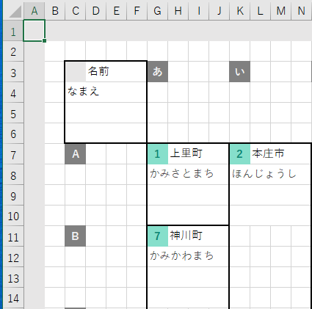
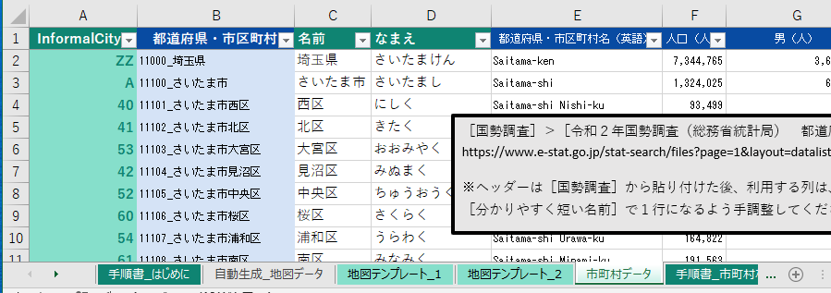

 |  |  |  | 👇 | 以下は市町村１つ分の凡例です。
 |  |  |  |  |  |  |  |  |  |  |  | ［市町村データ］ |  | ワークシートの列名を、
 |  |  |  |  |  |  |  |  |  |  |  | 👇 | 以下の凡例に入れてください。

 |  |  |  |  |  |  |  |  |  |  |  |  | 転写先セル
R3.0.5.0 |  |  |  |  |  |  |  |  |  |  |  |  | C3
 |  |  | ここに入力できます。
 |  |  |  | A | B | C | D
R3.1.0 |  |  | 1 |  | 名前
 |  |  | 2 | なまえ
 |  |  | 3 | 郵便番号
 |  |  | 4

 |  |  |  |  |  |  |  |  |  |  |  |  | 凡例の元データのテーブルの右下隅のセル
R3.3.0 |  |  |  |  |  |  |  |  |  |  |  |  | D4
 |  |  |  |  |  |  |  |  |  |  |  |  | 上の黄色い枠に書かれている番地を使ってください。

 |  |  |  |  | よくわからないときは、このままにしてください。

 |  | 手順４

 |  |  |  | 👇 | 以下はヒートマップの色の凡例です。
 |  |  |  |  | 今回は使っていないので、このままにして、次の手順へ進んでください。
 |  |  |  |  |  |  |  |  |  |  |  |  | 転写先セル
R4.0.9.0 |  |  |  |  |  |  |  |  |  |  |  |  | BK7
 |  |  |  |  |  |  |  |  |  |  |  |  | 使っていないのでこのまま。
 |  |  |  | A | B | C | D | E | F | G | H
R4.1.0 |  |  | 1 | No | 以上 |  |  | 背景色 |  | 前景色
 |  |  | 2 | 1

 |  |  |  |  |  |  |  |  |  |  |  |  | 凡例の元データのテーブルの右下隅のセル
R4.3.5.0 |  |  |  |  |  |  |  |  |  |  |  |  | H2
 |  |  |  |  |  |  |  |  |  |  |  |  | 上の黄色い枠に書かれている番地を使ってください。
 |  |  |  | 転写元の範囲
R4.4.0 |  |  |  | B1:F1
 |  |  |  | 上の黄色い枠に書かれている番地を使ってください。

 |  | 手順４

 |  |  |  | 👇 | 以下のボタンを押してください。

 |  |  |  |  |  | ワークシートが生成できたら完了です。

 | 以上
EOF

手順書_人口密度
 |  |  |  | C1.0 |  |  |  |  |  |  |  |  | C2.0 |  | EOL
 | 手順書 ＞ 人口

 |  | 手順１

 |  |  |  |  | 転写元になる［地図テンプレート］のワークシート名等を、
 |  |  |  | 👇 | 以下に入力してください。

 |  |  |  | ワークシート名 |  |  |  |  |  |  |  |  | 範囲
R1.1.0 |  |  |  | 地図テンプレート_1 |  |  |  |  |  |  |  |  | A1:BT53

 |  | 手順２

 |  |  |  |  |  | 地図の転写先を、
 |  |  |  |  | 👇 | 入力してください。

 |  |  |  |  | ワークシート名を間違えて上書きすると、このワークブックの機能を破損させてしまいかねますので慎重に確認してください。
 |  |  |  | ワークシート名 |  |  |  |  |  |  |  |  | 左上隅セル
R2.1.0 |  |  |  | 自動生成_人口密度 |  |  |  |  |  |  |  |  | A1

 |  | 手順３

 |  |  |  | 👇 | 以下は市町村１つ分の凡例です。
 |  |  |  |  |  |  |  |  |  |  |  | ［市町村データ］ |  | ワークシートの列名を、
 |  |  |  |  |  |  |  |  |  |  |  | 👇 | 以下の凡例に入れてください。

 |  |  |  |  |  |  |  |  |  |  |  |  | 転写先セル
R3.0.5.0 |  |  |  |  |  |  |  |  |  |  |  |  | C3
 |  |  | ここに入力できます。
 |  |  |  | A | B | C | D
R3.1.0 |  |  |  |  | 名前
 |  |  |  | 人口密度（人/ha）
 |  |  |  | 人口（人）
 |  |  |  | 面積（ha）

 |  |  |  |  |  |  |  |  |  |  |  |  | 凡例の元データのテーブルの右下隅のセル
R3.3.0 |  |  |  |  |  |  |  |  |  |  |  |  | D4
 |  |  |  |  |  |  |  |  |  |  |  |  | 上の黄色い枠に書かれている番地を使ってください。

 |  |  |  |  | ヒートマップにするデータを１つ選んで太字にスタイル設定してください。

 |  | 手順４

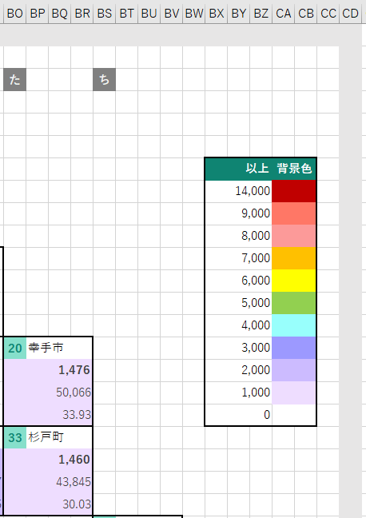

 |  |  |  |  |  | ヒートマップの色の凡例です。

 |  |  |  |  |  |  |  |  |  |  |  |  | 転写先の左上隅セル
R4.0.9.0 |  |  |  |  |  |  |  |  |  |  |  |  | BK7

 |  |  |  |  | 👇 | 以下の黄色い枠内に、［以上］列の数値と、［背景色］を設定してください。

 |  |  |  | A | B | C | D | E | F | G | H
R4.1.0 |  |  | 1 | No | 以上 |  |  | 背景色 |  | 前景色
 |  |  | 2 | 1 | 180
 |  |  | 3 | 2 | 160
 |  |  | 4 | 3 | 140
 |  |  | 5 | 4 | 120
 |  |  | 6 | 5 | 100
 |  |  | 7 | 6 | 80
 |  |  | 8 | 7 | 60
 |  |  | 9 | 8 | 40
 |  |  | 10 | 9 | 20
 |  |  | 11 | 10 | 0

 |  |  |  |  |  |  |  |  |  |  |  |  | 凡例の元データのテーブルの右下隅のセル
R4.3.5.0 |  |  |  |  |  |  |  |  |  |  |  |  | H11
 |  |  |  |  |  |  |  |  |  |  |  |  | 上の黄色い枠に書かれている番地を使ってください。
 |  |  |  | 転写元の範囲
R4.4.0 |  |  |  | B1:F11
 |  |  |  | 上の黄色い枠に書かれている番地を使ってください。

 |  | 手順４

 |  |  |  | 👇 | 以下のボタンを押してください。

 |  |  |  |  |  | ワークシートが生成できたら完了です。

 | 以上
EOF

